1월_정산내역서
네이버 프렌즈 어드민 > Comic > [시리즈] 매출 통계(이용권 포함) > [CP용] 정산내역서 > 내역 확인 후 세금계산서 정발행
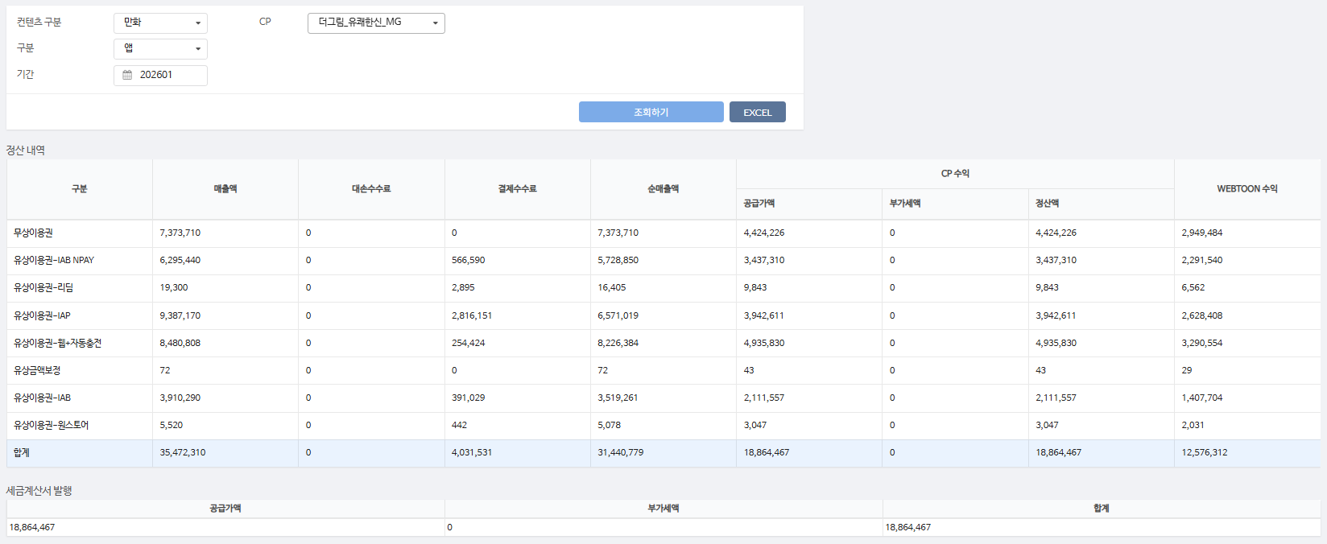
구분 | 매출액 | 대손수수료 | 결제수수료 | 순매출액 | CP 공급가액 | CP 부가세액 | CP 정산액 | WEBTOON 수익
무상이용권 | 7,373,710 | - | - | 7,373,710 | 4,424,226 | - | 4,424,226 | 2,949,484 | 0%
유상이용권-IAB NPAY | 6,295,440 | - | 566,590 | 5,728,850 | 3,437,310 | - | 3,437,310 | 2,291,540 | 9%
유상이용권-리딤 | 19,300 | - | 2,895 | 16,405 | 9,843 | - | 9,843 | 6,562 | 15%
유상이용권-IAP | 9,387,170 | - | 2,816,151 | 6,571,019 | 3,942,611 | - | 3,942,611 | 2,628,408 | 30%
유상이용권-웹+자동충전 | 8,480,808 | - | 254,424 | 8,226,384 | 4,935,830 | - | 4,935,830 | 3,290,554 | 3%
유상금액보정 | 72 | - | - | 72 | 43 | - | 43 | 29 | 0%
유상이용권-IAB | 3,910,290 | - | 391,029 | 3,519,261 | 2,111,557 | - | 2,111,557 | 1,407,704 | 10%
유상이용권-원스토어 | 5,520 | - | 442 | 5,078 | 3,047 | - | 3,047 | 2,031 | 8%
합계 | 35,472,310 | - | 4,031,531 | 31,440,779 | 18,864,467 | - | 18,864,467 | 12,576,312

구분 | 매출액 | 대손수수료 | 결제수수료 | 순매출액 | CP 공급가액 | CP 부가세액 | CP 정산액 | WEBTOON 수익
유상이용권-IAB NPAY | 3,840 | - | 346 | 3,494 | 2,097 | - | 2,097 | 1,397 | 9%
유상이용권-웹+자동충전 | 127,200 | - | 3,816 | 123,384 | 74,030 | - | 74,030 | 49,354 | 3%
무상이용권 | 49,655 | - | - | 49,655 | 29,793 | - | 29,793 | 19,862 | 0%
유상이용권-IAB | 4,180 | - | 418 | 3,762 | 2,257 | - | 2,257 | 1,505 | 10%
유상이용권-IAP | 12,240 | - | 3,672 | 8,568 | 5,141 | - | 5,141 | 3,427 | 30%
합계 | 197,115 | - | 8,252 | 188,863 | 113,318 | - | 113,318 | 75,545
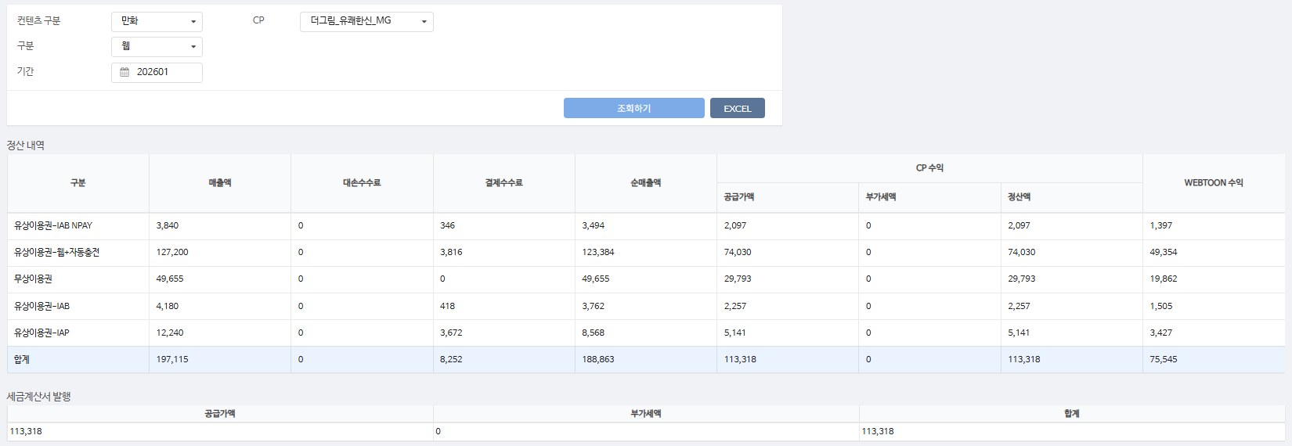

총 합계 | 35,669,425 | - | 4,039,783 | 31,629,642 | 18,977,785 | - | 18,977,785 | 12,651,857

 | TRUE |  | TRUE | TRUE | TRUE | TRUE | TRUE

